Solicitud gráfica
 | Área: | Matemáticas |  |  | Fecha:
 | Grado: | 11
 | Título del tema: | Límites |  |  | ¿Cuaderno de estudio o recurso? | Recurso
 | Editor: | Cristhian Bello |  |  | Motor del recurso | M3A

 | Código guión o recurso: | MA_11_03_REC30 | ← Para determinar este código, visite la hoja de Ayuda
 |  |  |  |  | ESPECIFICACIÓN DE ARCHIVOS A ENTREGAR
Núm. | Archivo Shutterstock o ruta en web | Imagen para: | Tipo | Formato | Nombre imagen SMALL | Tamaño imagen SMALL | Nombre imagen ZOOM | Tamaño imagen ZOOM | Descripción | Observaciones
IMG01 | Ver descripción | Recurso M3A | Ilustración | Horizontal | MA_11_03_REC30_IMG01.png | 110 x 110 px |  |  | 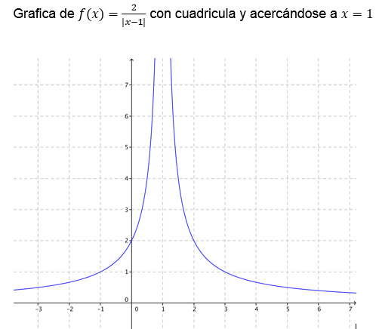 | No escribir la formula de la funcion en la gráfica, unicamente escribir f(x)
IMG01 | Ver descripción | Recurso M3A | Ilustración | Horizontal | MA_11_03_REC30_IMG01.png | 110 x 110 px |  |  | 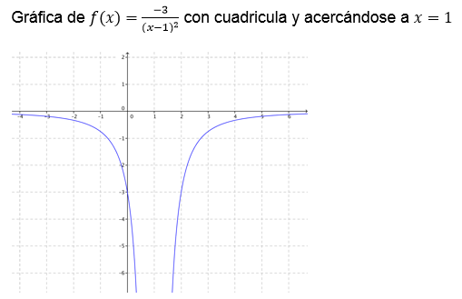 | No escribir la formula de la funcion en la gráfica, unicamente escribir f(x)
IMG01 | Ver descripción | Recurso M3A | Ilustración | Horizontal | MA_11_03_REC30_IMG01.png | 110 x 110 px |  |  | 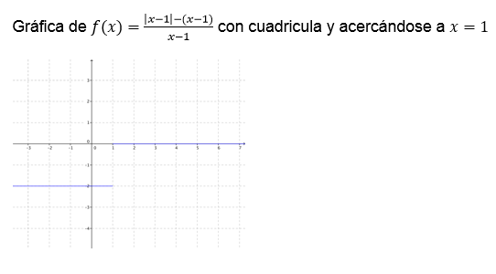 | No escribir la formula de la funcion en la gráfica, unicamente escribir f(x)
IMG01 | Ver descripción | Recurso M3A | Ilustración | Horizontal | MA_11_03_REC30_IMG01.png | 110 x 110 px |  |  | 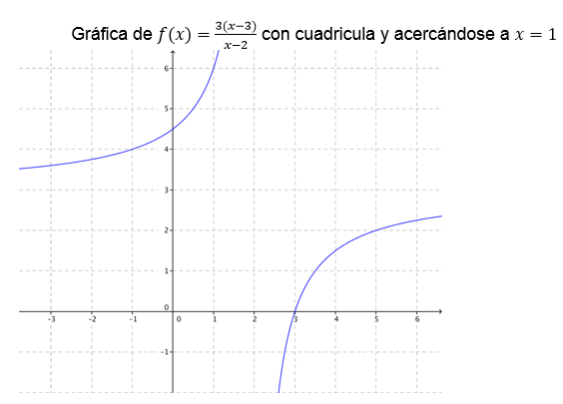 | No escribir la formula de la funcion en la gráfica, unicamente escribir f(x)
IMG01 | Ver descripción | Recurso M3A | Ilustración | Horizontal | MA_11_03_REC30_IMG01.png | 110 x 110 px |  |  | 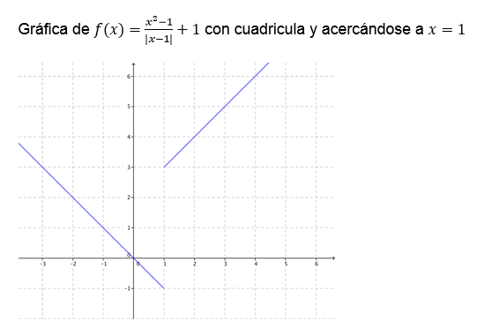 | No escribir la formula de la funcion en la gráfica, unicamente escribir f(x)
 |  |  |  |  |  |  |  |  | Grafica de f(x)=(|(|1-x|+2)|-2)/(x-1)+1 con cuadricula y acercándose a x=1 | No escribir la formula de la funcion en la gráfica, unicamente escribir f(x)

